Layout Screen
Detail Design | Project | ERP.NET 9.0 | ID Screen | OOF2111 | Created By | Hoàng vũ | Updated By | Hoàng vũ
 | Module | OO | Name Screen | Cập nhật công việc | Created Date | 10/16/2017 | Updated Date | 10/16/2017

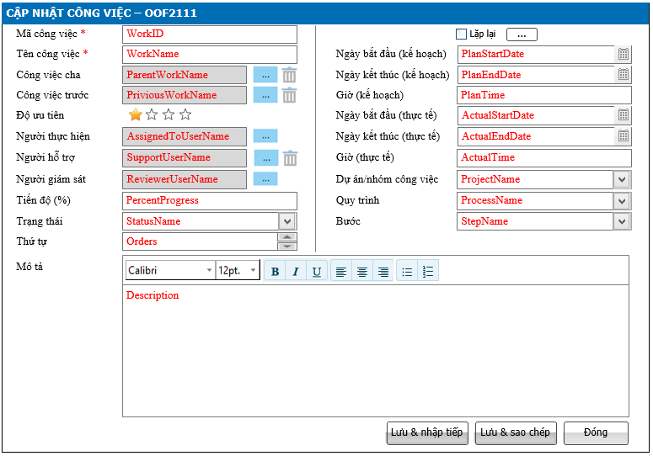
Layout |  |  |  |  |  |  | Overview
 |  |  |  |  |  |  | Sử dụng màn hình: cho phép xem hoặc thêm mới công việc

 |  |  |  |  |  |  | Flow Screen
 |  |  |  |  |  |  | TH1: Thêm công việc Login OO-> Nghiệp vụ-> Công việc -> Thêm (Dạng Kanban/Dạng danh sách/Dạng lịch/Dạng Gantt) TH2: Xem/sửa công việc Login OO-> Nghiệp vụ-> Công việc - Dạng Kanban: Chọn vào button [Sửa] -> Cập nhật công việc_OOF2111 - Dạng danh sách: Chọn vào link [Mã công việc] -> Xem chi tiết công việc_OOF2112 -> chọn button [Sửa] -> Cập nhật công việc_OOF2111 - Dạng lịch: Chọn vào nhóm link [Công việc] -> Cập nhật công việc_OOF2111 - Dạng Gantt: Chọn vào link [Công việc] -> Cập nhật công việc_OOF2111

Form Func Spec
Detail Design |  | Project | ERP.NET 9.0 | ID Screen | OOF2111 | Created By | Hoàng vũ | Updated By | Hoàng vũ
 |  | Module | OO | Name Screen | Cập nhật công việc | Created Date | 10/16/2017 | Updated Date | 10/16/2017

I. KHÁI QUÁT CHỨC NĂNG
 | Chức năng cho phép người dùng biết được các luồng nghiệp vụ hay sự kiện liên quan màn hình công việc
II. LOAD DỮ LiỆU (FORM_LOAD)
 | 1. Kiểm tra phân quyền
 |  | Kiểm tra phân quyền theo mã Form, mã người dùng (UserID)
 | 2. Biến và tham số

 | 3. Đổ nguồn cho combo
 | Thực thi @SQL001 load combo [ Dự án/nhóm công việc]
 | Thực thi @SQL002 load combo [Quy trình]
 | Thực thi @SQL004 load Combo [Trạng thái]

 | 4. Đổ nguồn cho Form, Grid, Control
 | Thực thi @SQL005 load from dữ liệu form Xem/sửa

 | 5. Đổ nguồn ngoại lệ cho combo
 | Thực thi @SQL003 load combo [Bước] Phụ thuộc vào @SQL002

III. XỬ LÝ SỰ KiỆN

1
Click btnSaveContinues
Form TMF2021
0
Kiểm tra trùng @SQL006
Insert
@SQL008
Text Messege
00ML000053
Insert History theo luồng 6, Load mới Form TMF2021
và Set form NULL
Luồng 1: Sự kiện click Button btnSaveContinue [Lưu & nhập tiếp]
Check input require
Text Messege
00ML000039
Có
không

1
Click btnSaveCopy
Form TMF2021
0
Kiểm tra trùng @SQL006
Insert
@SQL008
Text Messege
00ML000053
Insert History theo luồng 6, Load mới Form TMF2021
và Set ID form
Luồng 2: Sự kiện click Button btnSaveCopy [Lưu & sao chép]
Check input require
Text Messege
00ML000039
Có
không

1
Click btnSaveClose
Form TMF2021
0
Kiểm tra trùng @SQL006
Insert
@SQL008
Text Messege
00ML000053
Insert History theo luồng 6, Load mới Form TMF2021
và Set ID form
Luồng 3: Sự kiện click Button btnSaveClose [Đóng]
Check input require
Text Messege
00ML000039
Có
không
Change
Popup
Messege
00ML000016
Có
không
Có
không

Click btnSave
Form TMF2021
Insert History theo luồng 7, Close Form TMF2021
và Load Form màn hình tương ứng
Luồng 4: Sự kiện click Button btnSave [Lưu]
Check input require
Text Messege
00ML000039
Có
không
Kiểm tra đã bị xóa
@SQL006
Update
@SQL009
0
Kiểm tra đã bị sửa
@SQL007
Dialog Messege 00ML000055
Text Messege 00ML000054
Load lại from
1
1
0
Kiểm tra DivisionID@SQL010
Text Messege
00ML000050
0
1

Click btnSave
Form TMF2021
Insert History theo luồng 7, Close Form TMF2021
và Load Form màn hình tương ứng
Luồng 5: Sự kiện click Button btnClose [Đóng]
Check input require
Text Messege
00ML000039
Có
không
Kiểm tra đã bị xóa
@SQL006
Update
@SQL009
0
Kiểm tra đã bị sửa
@SQL007
Dialog Messege 00ML000055
Text Messege 00ML000054
Load lại from
1
1
0
Kiểm tra DivisionID@SQL010
Text Messege
00ML000050
0
1
Change
Popup
Messege
00ML000016
Có
không
không
Có

 | Luồng 6
 | Sau khi Insert thành công ở luồng 1, 2 và 3 thì Xử lý tab lịch sử theo chuẩn (Tham khảo tài liệu phân tích chi tiết lịch sử) Với @RelatedToTypeID = 48

 | Luồng 7
 | Sau khi Sửa thành công ở luồng 4 và 5 thì Xử lý tab lịch sử theo chuẩn (Tham khảo tài liệu phân tích chi tiết lịch sử) Với @RelatedToTypeID = 48

 | Luồng 8: Xử lý disabled/enable textbox [Mã công việc] khi Edit - Thực thi @SQL011 nếu kết quả trả ra là 1 thì Disable control này, ngược lại thì enable control này cho phép sửa

 | Luồng 9: Sự kiện gọi màn hình OOF2111 và sau khi đóng màn hình OOF2111 - Nếu màn hình truy vấn dạng Kanban + Thêm: Từ màn hình OOF2110 Truyền tham số @DivisionID goi đến màn hình OOF2111, sau khi đóng OOF2111 thì load lại OOF2110 theo dạng Kanban + Sửa/Xem: Từ màn hình OOF2110 truyền tham số @APK gọi đến màn hình OOF2111, sau khi đóng OOF2111 thì load lại OOF2110 theo dạng Kanban - Nếu màn hình truy vấn dạng danh sách + Thêm: Từ màn hình OOF2110 Truyền tham số @DivisionID goi đến màn hình OOF2111, sau khi đóng OOF2111 thì load lại OOF2110 theo dạng danh sách + Sửa/Xem: Từ màn hình OOF2112 truyền tham số @APK gọi đến màn hình OOF2111, sau khi đóng OOF2111 thì load lại OOF2112 - Nếu màn hình truy vấn dạng Lịch + Thêm: Từ màn hình OOF2110 Truyền tham số @DivisionID goi đến màn hình OOF2111, sau khi đóng OOF2111 thì load lại OOF2110 theo dạng Lịch + Sửa/Xem: Từ màn hình OOF2110 truyền tham số @APK gọi đến màn hình OOF2111, sau khi đóng OOF2111 thì load lại OOF2110 theo dạng lịch - Nếu màn hình truy vấn dạng Gantt + Thêm: Từ màn hình OOF2110 Truyền tham số @DivisionID goi đến màn hình OOF2111, sau khi đóng OOF2111 thì load lại OOF2110 theo dạng Gantt + Sửa/Xem: Từ màn hình OOF2110 truyền tham số @APK gọi đến màn hình OOF2111, sau khi đóng OOF2111 thì load lại OOF2110 theo dạng Gantt

 | Luồng 10: Sự kiện chọn [Công việc cha] - Từ màn hình OOF2111 truyền tham số @DivisionID gọi đến màn hình OOF9001 (Màn hình OOF9001 chỉ chọn được 1 giá trị) - Đóng màn hình OOF9001 quay về OOF2111 và Fill giá trị chọn WorkName vào ParentWorkName để hiển thị và trường WorkID lưu ngầm vào ParentWorkID

 | Luồng 11: Sự kiện clear [Công việc cha] - Control [Công việc cha] xóa tất cả các giá trị bằng button [Xóa]

 | Luồng 12: Sự kiện chọn [Công việc trước] - Từ màn hình OOF2111 truyền tham số @DivisionID gọi đến màn hình OOF9001 (Màn hình OOF9001 chỉ chọn được nhiều giá trị) - Đóng màn hình OOF9001 quay về OOF2111 và Fill giá trị chọn WorkID vào PriviousWorkID để hiển thị và trường vào ParentWorkID

 | Luồng 13: Sự kiện clear [Công việc trước] - Control [Công việc trước] cho phép xóa từng công việc trước cụ thể bằng dấu [X] hoặc xóa tất cả các giá trị bằng button [Xóa]

 | Luồng 14: Sự kiện chọn [Người thực hiện] - Từ màn hình OOF2111 truyền tham số @DivisionID gọi đến màn hình CMNF9003 (Màn hình CMNF9003 chỉ chọn được 1 giá trị) - Đóng màn hình CMNF9003 quay về OOF2111 và Fill giá trị chọn EmployeeName vào AssignedToUserName để hiển thị và trường EmployeeID lưu ngầm vào AssignedToUserID

 | Luồng 15: Sự kiện chọn [Người hỗ trợ] - Từ màn hình OOF2111 truyền tham số @DivisionID gọi đến màn hình CMNF9003 (Màn hình CMNF9003 chỉ chọn được 1 giá trị) - Đóng màn hình CMNF9003 quay về OOF2111 và Fill giá trị chọn EmployeeName vào SupportUserName để hiển thị và trường EmployeeID lưu ngầm vào SupportUserID

 | Luồng 16: Sự kiện clear [Người hỗ trợ] - Control [Người giám sát] cho phép xóa từng công việc trước cụ thể bằng dấu [X] hoặc xóa tất cả các giá trị bằng button [Xóa]

 | Luồng 17: Sự kiện chọn [Người giám sát] - Từ màn hình OOF2111 truyền tham số @DivisionID gọi đến màn hình CMNF9003 (Màn hình CMNF9003 chỉ chọn được 1 giá trị) - Đóng màn hình CMNF9003 quay về OOF2111 và Fill giá trị chọn EmployeeName vào ReviewerUserName để hiển thị và trường EmployeeID lưu ngầm vào ReviewerUserID

 | Luồng 14: Sự kiện chọn [Lặp lịch] - Khi checkbox [lặp lịch] = 1 thì Button [Lặp lịch] Enable ngược lại Button [Lặp lịch] Disable - Từ màn hình OOF2111 + Truyền tham số @DivisionID gọi đến màn hình OOF0033 (Nếu màn hình OOF2111 đang ở trạng thái thêm mới) + Truyền tham số @APK và @TableID = "OOT2110" qua màn hình OOF0033 (Nếu màn hình OOF2111 đang ở trạng thái xem/sửa) - Đóng màn hình OOF0033 quay về OOF2111

IV. LƯU NEW (SAVE_CLICK)
 | 1. Kiểm tra trước khi lưu
 | Thực thi luồng nghiệp vụ: Luồng 1, Luồng 2 và Luồng 3

 | 2. Lưu
 | Thực thi luồng nghiệp vụ: Luồng 1, Luồng 2 và Luồng 3

V. LƯU EDIT (SAVE_CLICK)
 | 1. Kiểm tra trước khi lưu
 | Thực thi luồng nghiệp vụ: Luồng 4 và Luồng 5

 | 2. Lưu
 | Thực thi luồng nghiệp vụ: Luồng 4 và Luồng 5

VI. LƯU DELETE (SAVE_CLICK)
 | 1. Kiểm tra trước khi lưu

 | 2. Lưu

VII. IN (PRINT_CLICK)

